关系图
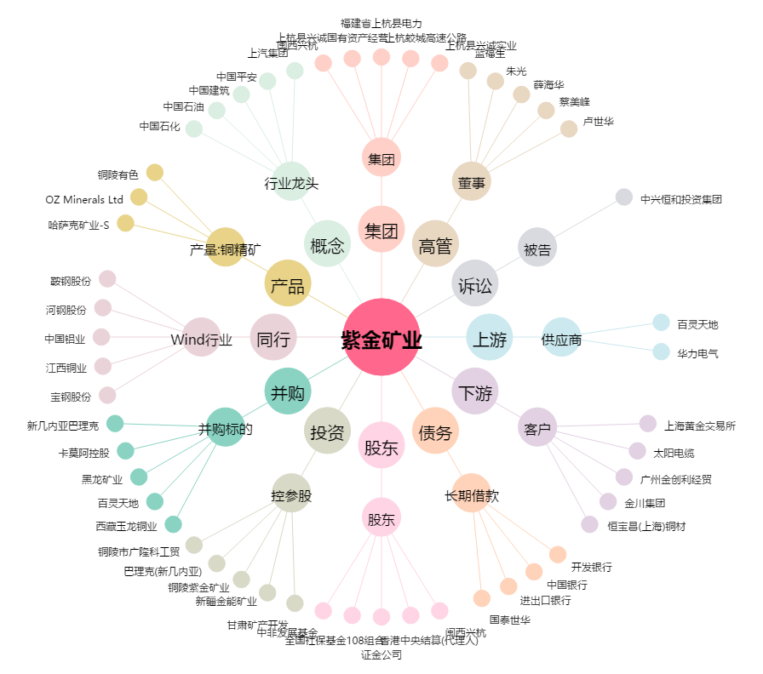
紫金矿业[601899.SH] - 关系概览图

